Datos personales
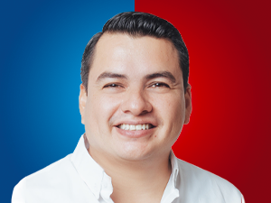

Nombres: | Cristhian Antonio
Apellidos: | Vega Quezada
Facebook:
Twitter: | @crisvega2402
Descripción:

